Sayfa1
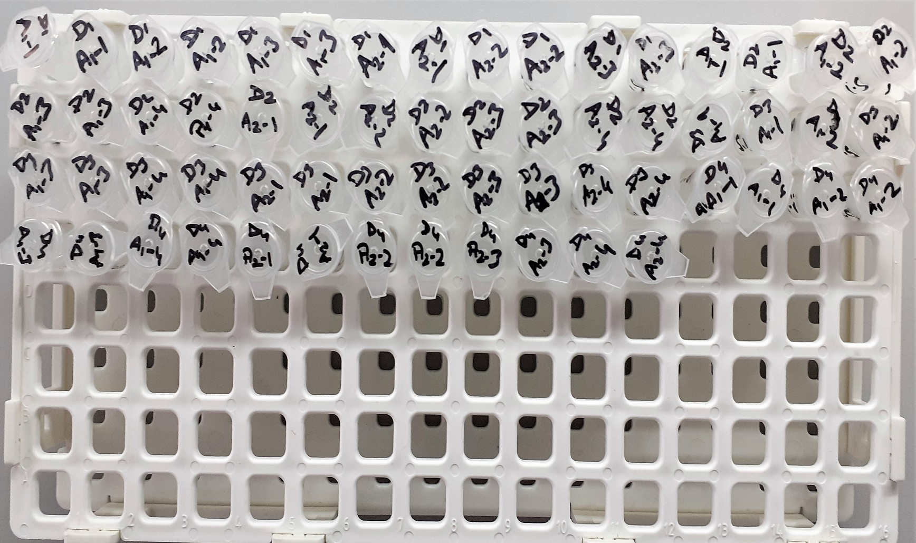
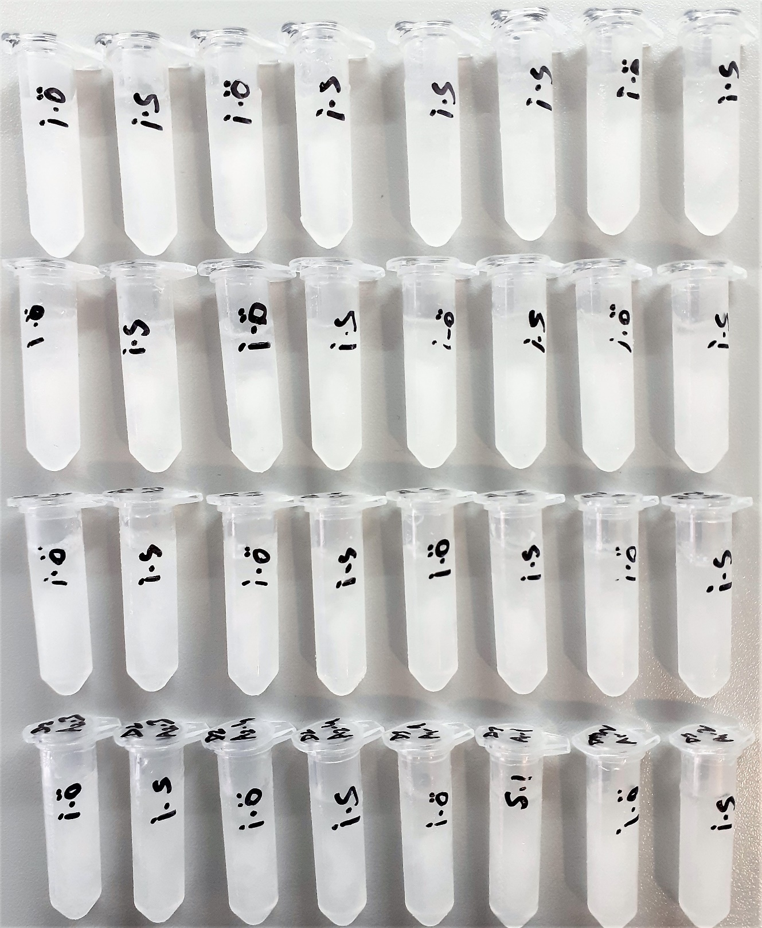
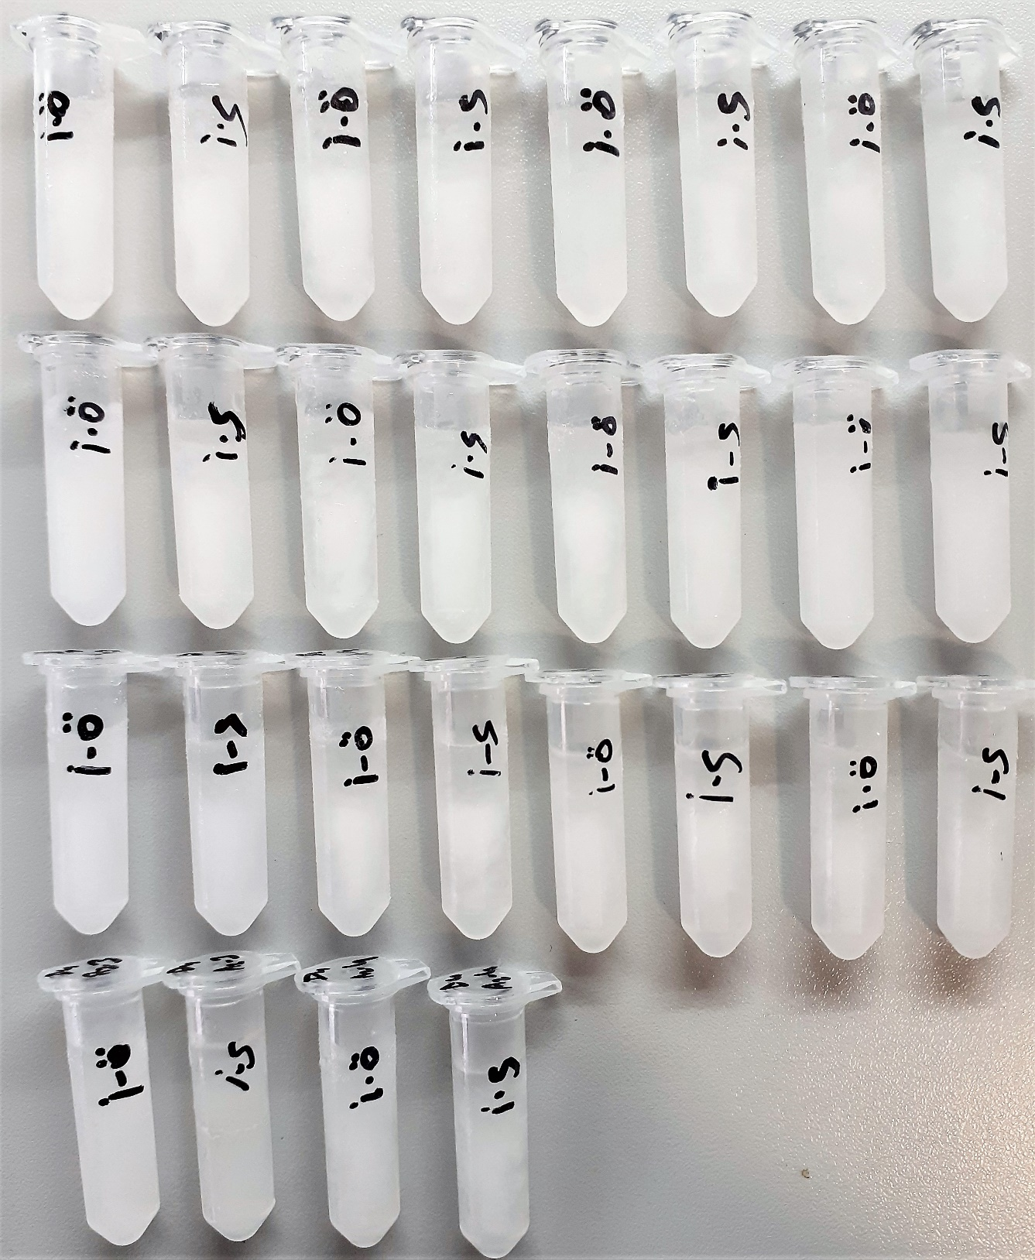
Numune Adı | TAS | TOS | OSI | TT | NTL | Disülfit | CK | CK-MB | LDH | Troponin-I
D1(A1-1)-İ.Ö | 0.05 | 0.02 | 0.040 | 126 | 28.94 | 48.53 | 1.1 | 0.5 | 0.900 | 0.131
D1(A1-1)-İ.S | 0.1 | 0.33 | 0.330 | 135.9 | 15.99 | 59.955 | 0.1 | 0.2 | 1.200 | 0.277
D1(A1-2)-İ.Ö | 0.22 | 0.44 | 0.200 | 172.2 | 30.99 | 70.605 | 1.2 | 0.1 | 1.200 | 0.238
D1(A1-2)-İ.S | 0.23 | 0.5 | 0.217 | 203.7 | 33.8 | 84.95 | 1.1 | 1.2 | 1.100 | 0.166
D1(A1-3)-İ.Ö | 0.06 | 0.45 | 0.750 | 218.4 | -0.91 | 109.655 | 0.2 | 0.6 | 2.100 | 0.169
D1(A1-3)-İ.S | 0.03 | 0.45 | 1.500 | 191.7 | 2.66 | 94.52 | 0.1 | 0.7 | 3.200 | 25
D1(A2-1)-İ.Ö | 0.36 | 0.43 | 0.119 | 119.1 | 4.43 | 57.335 | 1.1 | 0.5 | 2.100 | 0.124
D1(A2-1)-İ.S | 0.05 | 0.45 | 0.900 | 147.9 | 5.19 | 71.355 | 0.1 | 0.7 | 2.300 | 0.235
D1(A2-2)-İ.Ö | 0.14 | 0.53 | 0.379 | 157.2 | 28.72 | 64.24 | 1.1 | 0.9 | 1.200 | 0.258
D1(A2-2)-İ.S | 0.18 | 0.37 | 0.206 | 131.7 | 35.09 | 48.305 | 0.1 | 0.6 | 1.100 | 0.256
D1(A2-3)-İ.Ö | 1.43 | 0.45 | 0.031 | 113.1 | 19.41 | 46.845 | 0.1 | 0.9 | 3.100 | 0.129
D1(A2-3)-İ.S | 2.8 | 0.17 | 0.006 | 140.1 | 15.24 | 62.43 | 0.2 | 0.3 | 1.200 | 0.197
D2(A1-1)-İ.Ö | 2.62 | 0.18 | 0.007 | 212.7 | 20.27 | 96.215 | 0.1 | 0.4 | 0.600 | 0.147
D2(A1-1)-İ.S | 1.71 | 0.21 | 0.012 | 219.3 | 16.58 | 101.36 | 1.2 | 0.07 | 0.100 | 0.132
D2(A1-2)-İ.Ö | 1.35 | 0.25 | 0.019 | 139.8 | 13.42 | 63.19 | 4.2 | 3.1 | 2.300 | 0.166
D2(A1-2)-İ.S | 2.32 | 0.23 | 0.010 | 154.8 | 25.44 | 64.68 | 44 | 15.4 | 20.000 | 0.221
D2(A1-3)-İ.Ö | 2.6 | 0.52 | 0.020 | 117.3 | 55.5 | 30.9 | 114 | 34.8 | 71.000 | 0.955
D2(A1-3)-İ.S | 1.63 | 0.53 | 0.033 | 142.5 | 57.31 | 42.595 | 217 | 41.3 | 52.000 | 11.91
D2(A1-4)-İ.Ö | 1.87 | 0.53 | 0.028 | 186.6 | 22.66 | 81.97 | 1.1 | 0.3 | 1.200 | 0.213
D2(A1-4)-İ.S | 1.68 | 0.44 | 0.026 | 200.1 | 15.79 | 92.155 | 0.1 | 1.1 | 1.200 | 0.236
D2(A2-1)-İ.Ö | 1.8 | 0.62 | 0.034 | 179.4 | 42.98 | 68.21 | 2.1 | 2.2 | 1.100 | 0.152
D2(A2-1)-İ.S | 2.5 | 0.53 | 0.021 | 180.3 | 52.72 | 63.79 | 0.1 | 0.4 | 0.200 | 0.148
D2(A2-2)-İ.Ö | 2.94 | 0.42 | 0.014 | 192.9 | 23.65 | 84.625 | 0 | 0.4 | 1.900 | 0.123
D2(A2-2)-İ.S | 1.53 | 0.49 | 0.032 | 149.4 | 24.59 | 62.405 | 0.1 | 0.5 | 2.100 | 0.118
D2(A2-3)-İ.Ö | 1.48 | 0.48 | 0.032 | 229.2 | 27.77 | 100.715 | 1.1 | 0.01 | 0.900 | 0.133
D2(A2-3)-İ.S | 2.41 | 0.31 | 0.013 | 194.4 | 14.88 | 89.76 | 0.1 | 0.9 | 1.300 | 0.141
D2(A2-4)-İ.Ö | 2.86 | 0.48 | 0.017 | 151.8 | 45.93 | 52.935 | 1.1 | 0.5 | 2.200 | 0.172
D2(A2-4)-İ.S | 1.59 | 0.28 | 0.018 | 218.1 | 59.97 | 79.065 | 0.1 | 0.8 | 1.300 | 0.176
D3(A1-1)-İ.Ö | 1.58 | 0.08 | 0.005 | 241.2 | 1.7 | 119.75 | 7 | 5.3 | 13.000 | 0.162
D3(A1-1)-İ.S | 1.97 | 0.22 | 0.011 | 162 | 16.48 | 72.76 | 41 | 11.8 | 2.400 | 2.04
D3(A1-2)-İ.Ö | 1.87 | 0.33 | 0.018 | 165 | 43.79 | 60.605 | 1.1 | 0.4 | 2.200 | 0.14
D3(A1-2)-İ.S | 2.69 | 0.43 | 0.016 | 133.8 | 46.26 | 43.77 | 0.1 | 0.5 | 1.100 | 0.11
D3(A1-3)-İ.Ö | 2.85 | 0.17 | 0.006 | 148.8 | 30.63 | 59.085 | 1.1 | 1.3 | 2.200 | 0.146
D3(A1-3)-İ.S | 1.57 | 0.27 | 0.017 | 165 | 25.39 | 69.805 | 12 | 6.1 | 1.200 | 0.815
D3(A1-4)-İ.Ö | 1.34 | 0.41 | 0.031 | 210.6 | 1.75 | 104.425 | 1.1 | 0.6 | 1.300 | 0.598
D3(A1-4)-İ.S | 2.32 | 0.32 | 0.014 | 240.9 | 27.38 | 106.76 | 61 | 19.5 | 3.000 | 3.62
D3(A2-1)-İ.Ö | 2.81 | 0.39 | 0.014 | 259.3 | 16.54 | 121.38 | 66 | 18.1 | 7.000 | 0.143
D3(A2-1)-İ.S | 1.53 | 0.28 | 0.018 | 210.9 | 26.08 | 92.41 | 18 | 4.7 | 1.100 | 2.22
D3(A2-2)-İ.Ö | 1.45 | 0.3 | 0.021 | 387.3 | 25.03 | 181.135 | 26 | 8.5 | 1.000 | 0.405
D3(A2-2)-İ.S | 1.35 | 0.26 | 0.019 | 250.8 | 11 | 119.9 | 48 | 14.4 | 1.000 | 2.66
D3(A2-3)-İ.Ö | 1.68 | 0.45 | 0.027 | 307.5 | 71.45 | 118.025 | 1.1 | 1.1 | 2.200 | 0.142
D3(A2-3)-İ.S | 2.77 | 0.48 | 0.017 | 264.6 | 19.22 | 122.69 | 4 | 3.3 | 0.100 | 0.157
D3(A2-4)-İ.Ö | 2.54 | 0.48 | 0.019 | 278.4 | 6.16 | 136.12 | 1.1 | 0.7 | 2.400 | 0.145
D3(A2-4)-İ.S | 1.74 | 0.55 | 0.032 | 306.6 | 10.8 | 147.9 | 8 | 5.3 | 1.100 | 0.541
D4(A1-1)-İ.Ö | 1.48 | 0.39 | 0.026 | 278.4 | 28.5 | 124.95 | 27 | 10.7 | 1.100 | 1.38
D4(A1-1)-İ.S | 0.21 | 0.1 | 0.048 | 308.7 | 27.84 | 140.43 | 9 | 4.1 | 0.100 | 1.24
D4(A1-2)-İ.Ö | 0.38 | 0.33 | 0.087 | 293.7 | 18.48 | 137.61 | 1.1 | 1.9 | 1.200 | 0.466
D4(A1-2)-İ.S | 0.36 | 0.29 | 0.081 | 265.8 | 7.38 | 129.21 | 0.1 | 1.4 | 2.200 | 0.189
D4(A1-3)-İ.Ö | 0.22 | 0.25 | 0.114 | 274.5 | 13.6 | 130.45 | 1.1 | 1.3 | 2.200 | 0.987
D4(A1-3)-İ.S | 0.22 | 0.43 | 0.195 | 276.3 | 10.9 | 132.7 | 11 | 6.1 | 362.000 | 2.33
D4(A1-4)-İ.Ö | 0.34 | 0.41 | 0.121 | 288.9 | 14.51 | 137.195 | 1.1 | 0.1 | 1.200 | 0.364
D4(A1-4)-İ.S | 0.35 | 0.56 | 0.160 | 319.8 | 28.38 | 145.71 | 0.1 | 0.5 | 2.100 | 0.234
D4(A2-1)-İ.Ö | 0.22 | 0.54 | 0.245 | 336.6 | 36.55 | 150.025 | 1.1 | 0.3 | 0.200 | 0.148
D4(A2-1)-İ.S | 0.24 | 0.33 | 0.138 | 284.4 | 9.9 | 137.25 | 1.1 | 0.5 | 2.200 | 0.231
D4(A2-2)-İ.Ö | 0.23 | 0.39 | 0.170 | 291 | 7.31 | 141.845 | 0.1 | 0.5 | 1.200 | 0.156
D4(A2-2)-İ.S | 0.26 | 0.5 | 0.192 | 285 | 25.92 | 129.54 | 0.1 | 1 | 2.000 | 0.222
D4(A2-3)-İ.Ö | 0.41 | 0.47 | 0.115 | 307.8 | 33.28 | 137.26 | 55 | 16.9 | 21.000 | 3.05
D4(A2-3)-İ.S | 0.36 | 0.64 | 0.178 | 279.3 | 1.97 | 138.665 | 2120 | 396 | 684.000 | 25
D4(A2-4)-İ.Ö | 0.14 | 0.72 | 0.514 | 286.2 | 3.57 | 141.315 | 0.1 | 1.8 | 1.200 | 0.127
D4(A2-4)-İ.S | 0.22 | 0.55 | 0.250 | 286.5 | 6.71 | 139.895 | 1267 | 213 | 362.000 | 25

 |  |  |  |  |  |  | Bu çalışmada "Relassay" marka kitler kullanılmıştır.
 |  |  |  |  |  |  | Kullanılan cihaz: Mindray marka BS300 model tam otomatik biyokimya cihazı

